상품제안서
무아무아 맥세이프 보조배터리 10000mAh | 상품코드: S42064

 |  |  |  |  |  |  | 02-713-8555 | www.synergygift.co.kr
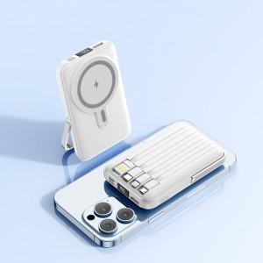 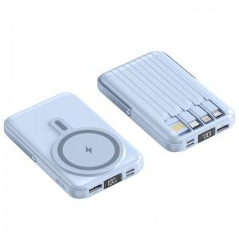 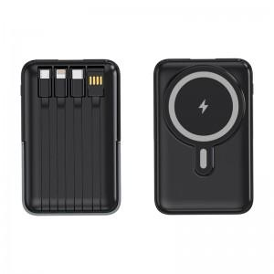

【상세/제작정보】

【인쇄/포장옵션】 | 레이저 / 포장지포장

【공급단가】 | 수량 | 50~ | 100~ | 500~ | 1,000~ | 3,000~
*VAT별도 | 블랙 | 22,750원 | 21,520원 | 20,470원 | 19,950원 | 19,600원
 | 화이트 | 22,750원 | 21,520원 | 20,470원 | 19,950원 | 19,600원
 | 스카이블루 | 22,750원 | 21,520원 | 20,470원 | 19,950원 | 19,600원
 | 퍼플 | 22,750원 | 21,520원 | 20,470원 | 19,950원 | 19,600원

【상품 URL】 | https://www.synergygift.co.kr:443/src/goods_detail.php?gdno=42064

